Blad1
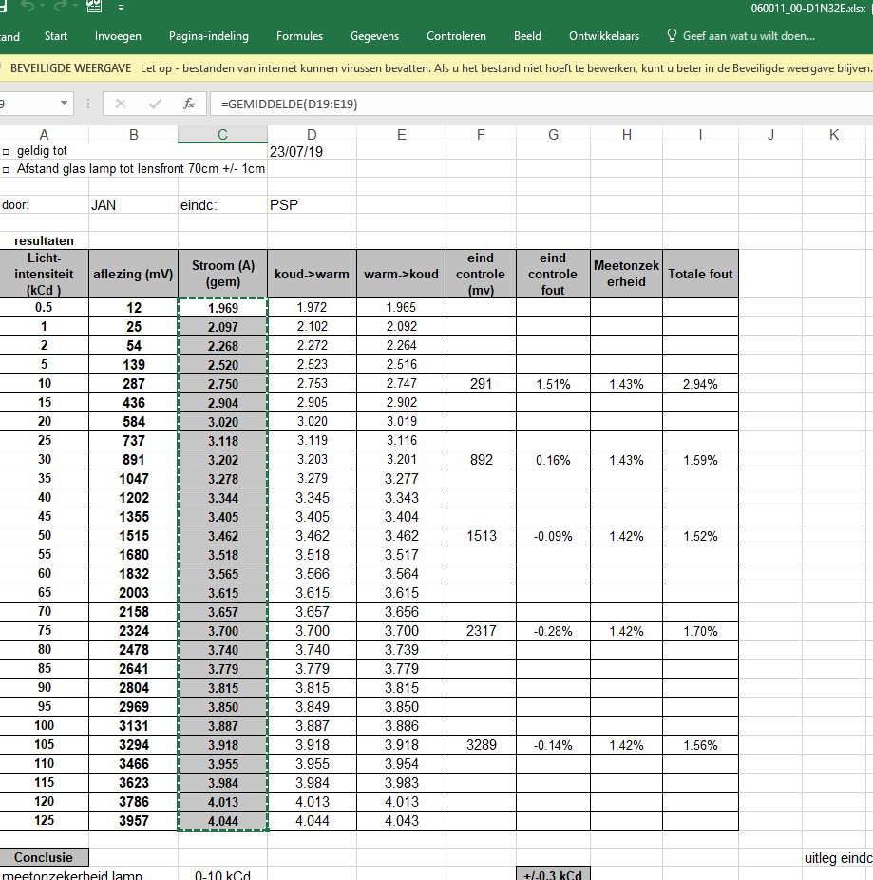
Licht-intensiteit (kCd ) | aflezing (mV) | Stroom (A) (gem)
0.5 | 12 | 1.986 | EP140075.003
1 | 25 | 2.131
2 | 54 | 2.299
5 | 139 | 2.574
10 | 287 | 2.820
15 | 436 | 2.983
20 | 584 | 3.113 |  | ISO RAPPORT kalibratielamp 2018 | L:\Letdata\data\06\0011_00\D1\060011_00-D1N32E.xlsx
25 | 737 | 3.217
30 | 891 | 3.309
35 | 1047 | 3.391
40 | 1202 | 3.465
45 | 1355 | 3.531
50 | 1515 | 3.590 |  | de lijst eerst eens via notepad plakken en dan terug naar excel doen
55 | 1680 | 3.649
60 | 1832 | 3.705
65 | 2003 | 3.755
70 | 2158 | 3.805
75 | 2324 | 3.849
80 | 2478 | 3.895
85 | 2641 | 3.935
90 | 2804 | 3.978
95 | 2969 | 4.015
100 | 3131 | 4.057
105 | 3294 | 4.093
110 | 3466 | 4.126
115 | 3623 | 4.163
120 | 3786 | 4.194
125 | 3957 | 4.229

